상품제안서
밸류엠 초고속 일체형 C타입충전기 20W(PD3.0) PPS | 상품코드: S38801

 |  |  |  |  |  |  | 02-713-8555 | www.synergygift.co.kr
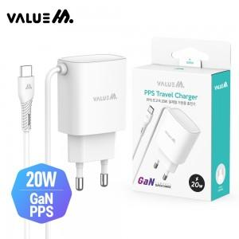

【상세/제작정보】

【인쇄/포장옵션】 | 레이저, 풀칼라 / 포장지포장

【공급단가】 | 수량 | 100~ | 300~ | 500~ | 1,000~ | 3,000~
*VAT별도 | 단가 | 2,470원 | 2,410원 | 2,330원 | 2,220원 | 2,140원

【상품 URL】 | https://www.synergygift.co.kr:443/src/goods_detail.php?gdno=38801

